프로토콜 흐름도
분류 공정 시나리오

사용자(클라이언트3) | 서버 | 클라이언트1 | 클라이언트2

<CLIENT_TYPE=WINFORM>

<CLIENT_TYPE=INSPECTION>
서버에게 정보를 보내고
클라이언트와 서버를 연결한다.

<CLIENT_TYPE=CONTROL>

윈폼에서 정보 전달 받음
<CMD=START>
윈폼에서 구별작업 시작 버튼 클릭

PI1, PI2실행 명령 전송
<CMD=REQUEST_START>

PI1 상태에 따라 응답 전송
<PI_ONE_STATE=START> 또는
<PI_ONE_STATE=FAIL>

PI(클라이언트) 상태 확인 후
윈폼 화면에 나타낸다.

PI2 상태에 따라 응답 전송
<PI_TWO_STATE=START > 또는
<PI_TWO_STATE=FAIL>

winform = winform_client
pi 1 client = inspect_client
pi 2 client = control_client

<CMD=PI_ONE_READY>
<CMD=PI_TWO_READY>
윈폼에 정보 전송
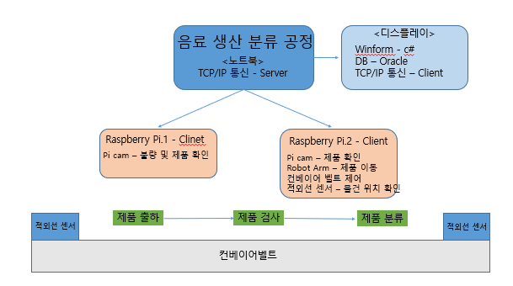

적외선 센서 상태 요청
<CMD=REQUEST_SENSOR_STATE>
서버에서 센서 상태 OFF 수신 시
적외선 센서 상태 요청 메시지 재발송

센서 감지 상태에 따라 응답 전송
<SENSOR_STATE=ON> 또는
<SENSOR_STATE=OFF>
센서 상태 확인 후
윈폼 화면에서 제품 그림 표시 한다.

<SENSOR_STATE=ON>
수신 시
윈폼에 정보 전송

<CMD=IS>

PI.1 제품 검사 촬영 시작
<CMD=CAPTURE_START>

컨베이어 동작 전에 미리 촬영 준비 할 수 있도록 명령 전송 한다.
.

<RECV_ACK>

컨베이어벨트 실행 명령 전송
<CMD=BELT_START>

컨베이어 동작 명령 전송 후
PI에서 RUNNING 응답 받으면 윈폼 화면에서
컨베이어 동작 하는 모습 보여준다.
.
<LINE_STATE=RUNNING>

윈폼에 정보 전송
<CMD=RUN>

적외선 센서 꺼지면 서버에게 상태 알려 준다.
<LINE_STATE=PASSING>

제품 센서 OFF 응답 받으면
윈폼 화면에서 제품 그림 없애준다.
윈폼 화면에서 검사하는 모습 보여준다

윈폼에 정보 전송
<CMD=REMOVE>

<QRCODE=1234567890|QUALITY=PASS|이미지 데이터>
<QRCODE=1234567890|QUALITY=FAIL|이미지 데이터>
* QRCODE를 찍을때 마다 서버에
제품 정보 전송(제품 정보 + 양품/불량 정보)
QR코드 값을 받아
서버로 보냄

1차 CAM에 외관 검사 기능 추가하기로 수정됨
DB에 QRCODE +양품( PASS, FAIL) 결과 입력해 놓는다.

WinForm에 제품 정보 전송
<QRCODE=1234567890|QUALITY=FAIL|이미지 데이터>

DB에 제품 정보 저장

PI.2 분류 정보 전송
<CMD=CLASSIFY_LEFT> OR
<CMD=CLASSIFY_RIGHT>
양품 or 불량품에 대한 정보를 PI2에게 전송한다
PI2는 정보를 전송받고 분류 공정을 미리 움직인다

서보 모터 동작.

<RECV_ACK>

마지막 적외선 센서
제품 감지

모터에 명령이 전송되고 일정 시간 후
<LINE_STATE=CLASSIFYING>

<ACK>
서버는 윈폼에 명령을 전송한다.
윈폼에 마지막 공정에 도달한 모습을 보여준다.
윈폼에 정보 전송
<CMD=LAST>

<LINE_STATE=COMPLETE>
작업 완료
LINE_STATE=COMPLETE 받으면
윈폼 화면에서 공정 완료 그림 표시 한다.
DB에 재고량 업데이트 한다 .

<CMD=FINISH>
윈폼에 정보 전송

<CMD=RESET>
적외선 센서 상태 요청
<CMD=REQUEST_SENSOR_STATE>
PI2에게 센서 상태 요청을 재전송한다.

DB에 제품 정보 갱신

윈폼에서 정보 전달 받음
<CMD=STOP>
윈폼에서 긴급 정지 버튼 클릭

PI1 명령 전송
<CMD=CAPTURE_STOP>

PI1 상태 응답 전송
<PI_ONE_STATE=STOP>

윈폼에 정보 전송
라인 긴급 정지 버튼 클릭 시 윈폼에서 정보를 받아
PI에게 캡쳐 정지 명령 전송과
PI2에게 명령 전송 후
윈폼 화면에 캡쳐와 라인 긴급 정지 그림 표시한다.
<CMD=CHANGE>

윈폼에 정보 전송

PI2 명령 전송
<CMD=BELT_STOP>

<LINE_STATE=STOP>

윈폼에 정보 전송
<CMD=EMERGENCY>

